상품제안서
송월 아이스크림 컵케익 핸드타올 | 상품코드: F20029

 |  |  |  |  |  |  | 02-412-0044 | www.easy1.co.kr
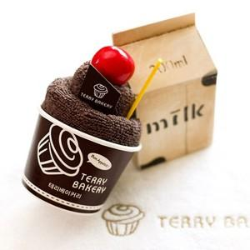

【상세/제작정보】 | 자수인쇄는 별도 문의 주세요

【인쇄/포장옵션】 | 실크 / 박스포장

【공급단가】 | 수량 | 100~ | 300~ | 500~ | 1,000~ | 3,000~
*VAT별도 | 고고마(노랑) | 3,330원 | 3,210원 | 3,090원 | 2,970원 | 2,850원
 | 딸기(분홍) | 3,330원 | 3,210원 | 3,090원 | 2,970원 | 2,850원
 | 민트(옥색) | 3,330원 | 3,210원 | 3,090원 | 2,970원 | 2,850원
 | 녹차(연두) | 3,330원 | 3,210원 | 3,090원 | 2,970원 | 2,850원

【상품 URL】 | https://dev.easy1.co.kr:443/src/goods_detail.php?gdno=20029

